Trang tính1
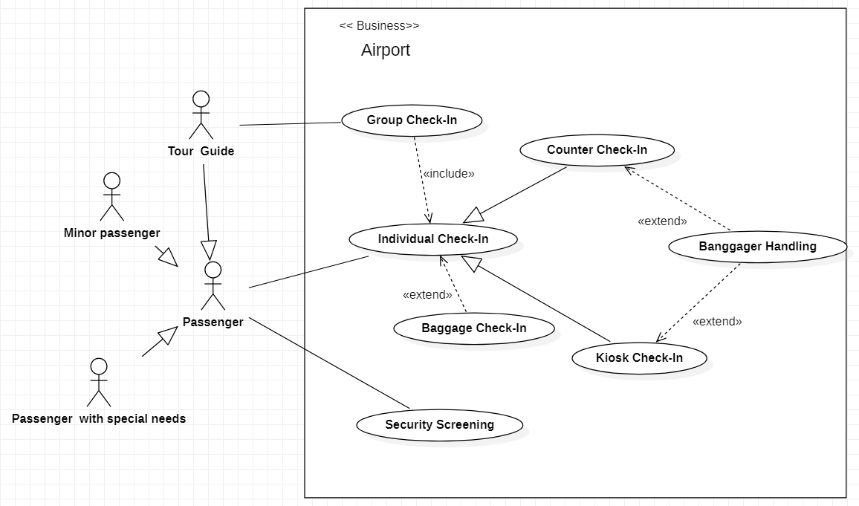
Business Use Case Diagrams
Sơ đồ sử dụng kinh doanh

Trang tính2
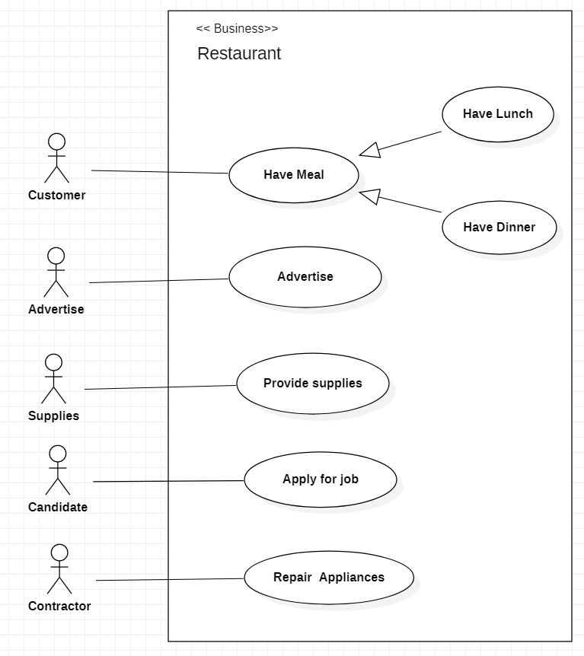
Restaurant business model
Mô Hình Kinh Doanh Nhà Hàng

Trang tính3
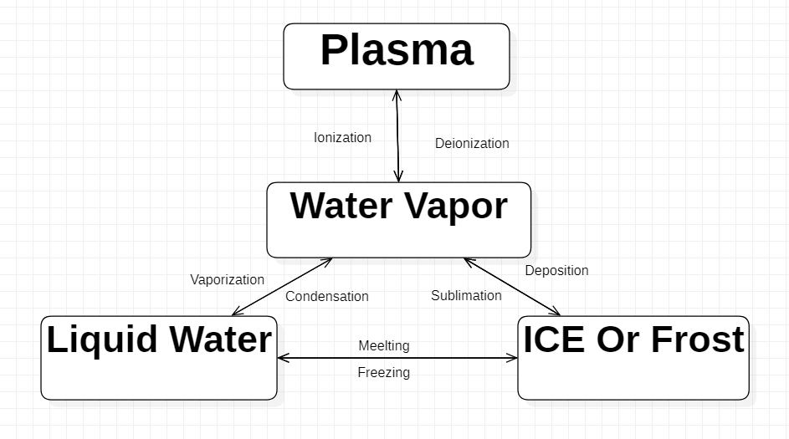
State Machine Diagrams
Sơ Đồ Trạng Thái Máy

Trang tính4
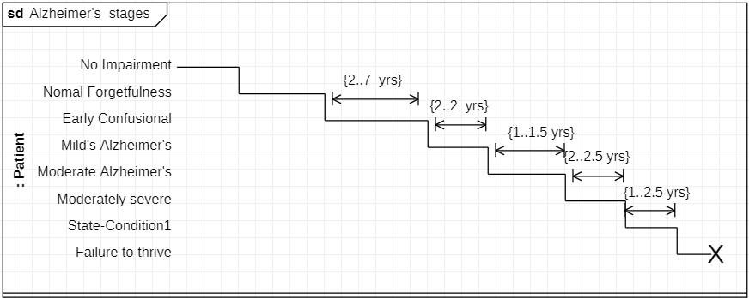
Stages of Alzheimer’s Disease
 | Các Giai Đoạn Của Bệnh Alzheimer's

Trang tính5
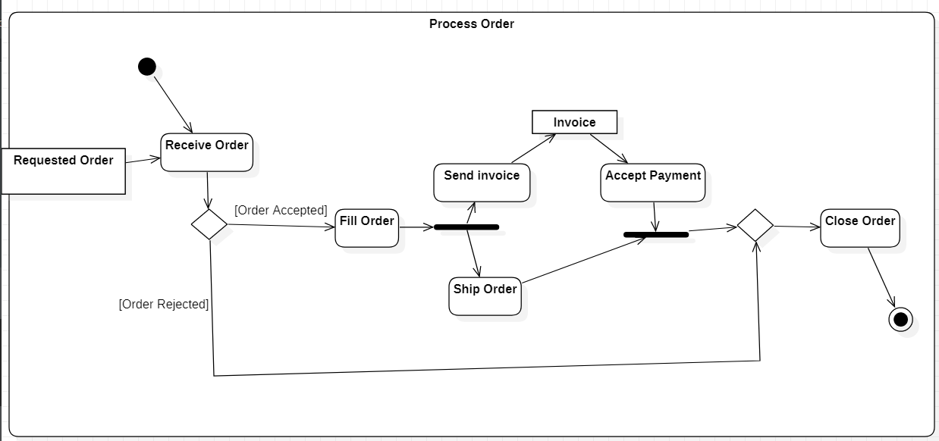
Process Shopping Order
 | Quy trình xử lý đơn hàng

